メモ
H氏
現在の投与エネルギー計算 | 熱量(kcal) | 糖質(g) | タンパク質 | 脂質(g) | K(mEq) | Na(mEq) | Cl(mEq) | Mg(mEq) | Ca(mEq) | Zn(mEq) | P(mg) | 水分量
フルカリック3号輸液1103ml *2本 | 2320 | 500 | 80 | 0 | 60 | 100 | 98 | 20 | 17 | 40 | 500 | 2206
エレジェクト注シリンジ 2ml *2筒 |  |  |  |  |  |  |  |  |  | 120 |  | 4
ノボリンR100 100単位
KCL 20mEqキット 1キット |  |  |  |  | 20
イントラリポス20％ 100ml | 400 |  |  | 40 |  |  |  |  |  |  |  | 100
計 | 2320 | 500 | 80 |  | 80 | 100 | 98 | 20 | 17 | 160 | 500 | 2310

M氏
現在の投与エネルギー計算 | 熱量(kcal) | 糖質(g) | タンパク質 | 脂質(g) | K(mEq) | Na(mEq) | Cl(mEq) | Mg(mEq) | Ca(mEq) | Zn(mEq) | P(mg) | 水分量
フルカリック3号輸液1103ml *1本 | 1160 | 250 | 40 | 0 | 30 | 50 | 49 | 10 | 8.5 | 20 | 250 | 1103
エレジェクト注シリンジ 2ml *1筒 |  |  |  |  |  |  |  |  |  | 60 |  | 2
ビタジェクト注キット
イントラリポス20％ 100ml | 400 |  |  | 40 |  |  |  |  |  |  |  | 100
計 | 1560 | 250 | 40 | 40 | 30 | 50 | 49 | 10 | 8.5 | 80 | 250 | 1205

O氏
投与エネルギー計算 | 熱量(kcal) | 糖質(g) | タンパク質 | 脂質(g) | K(mEq) | Na(mEq) | Cl(mEq) | Mg(mEq) | Ca(mEq) | Zn(mEq) | P(mg) | 水分量
フルカリック3号輸液1103ml *1本 | 1160 | 250 | 40 | 0 | 30 | 50 | 49 | 10 | 8.5 | 20 | 250 | 1103
エレジェクト注シリンジ 2ml *1筒 |  |  |  |  |  |  |  |  |  | 60 |  | 2
ビタジェクト注キット
 |  |  |  |  | 20
計 | 1160 | 250 | 40 | 40 | 50 | 50 | 49 | 10 | 8.5 | 80 | 250 | 1105

 |  |  |  | å

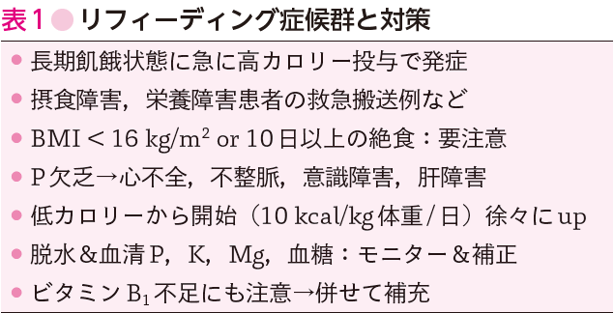

電解質データ分析
 |  |  |  | 1/
検査項目 | 正常値 | 2023-01-06 | 2023-01-03 | 術後○日目
WBC | 4000-9000/μL | 9400 | 6600
RBC | 380-480万/μL | 335 | 381
Hb | 12-16g/dl | 10 | 12.5
Ht | 36-42% | 32.2 | 37.2
PLT | 13-41万/μL | 90 | 119
Na | 136-145mEq/L | 143 | 135
K | 3.6-4.8mEq/L | 3.8 | 4.1
Cl | 96-108mEq/L | 109
Ca | 8.7-10.3mg/dl | 8.1
無機リン | 2.5-4.6mg/dl
BS | 110mg/dl未満 | 214
TP | 6.7-8.3g/dl | 4.7
Alb | 3.8-5.3g/dl | 1.9
BUN | 8.0-20.0mg/dl | 17.2 | 29.7
Cre | 0.60-1.10mg/dl | 0.62 | 1.19
eGFR | 90以上 | 65.9
LDH | 120-240U/L | 264
CRP | 0.3mg/dl以下 | 3.04 | 0.78
HCO3 | 24mEq/L

 |  | ↑計算セル

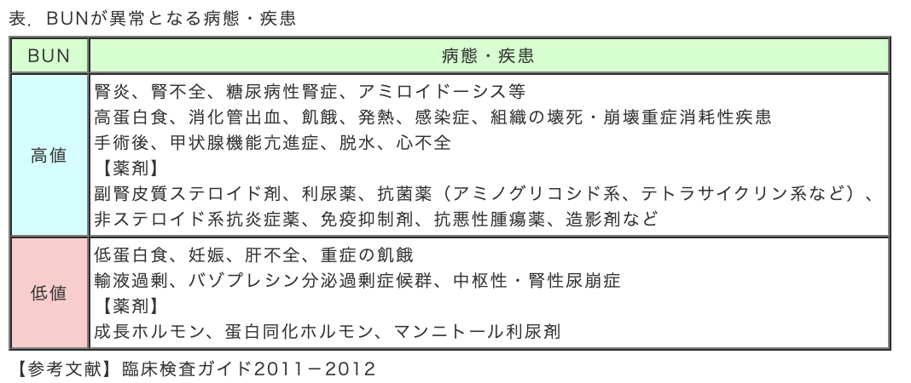
血漿浸透圧(mOsm/L)算出式 |  | 結果 | 判定
2*Na(mEq/L)+血漿Glu濃度(mg/dl)/18+BUN(mg/dl)/2.8 |  | 304 | 高張性低Na血症

BUN/Cre比（腎機能指数） |  | 結果 | 判定
BUN/Cre 正常値10前後 10以下腎性因子 10以上で腎外性因子 |  | 28 | 腎外性因子

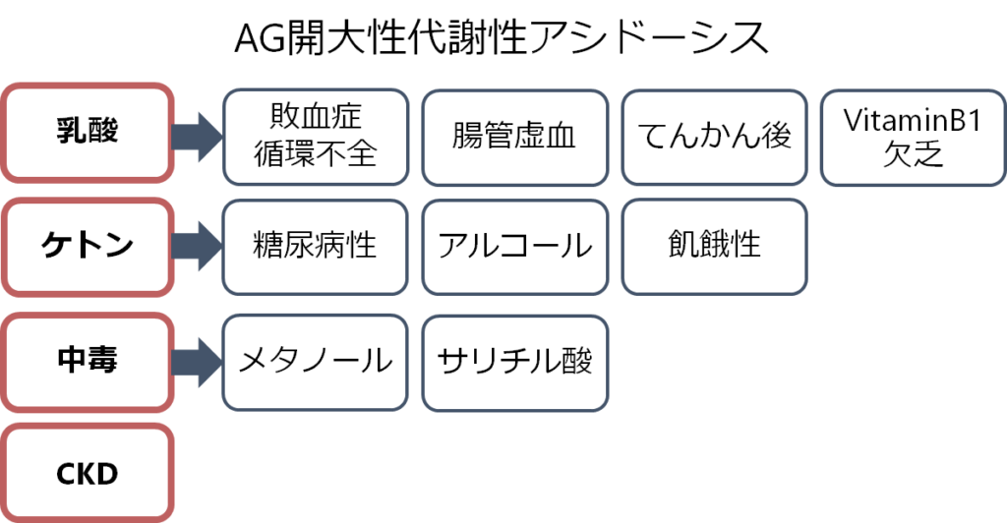
アニオンギャップ（AG） 代謝性アシドーシス原因鑑別 |  | 結果 | 判定
Na-(Cl+HCO3) 正常値12±2ｍEq/L |  | 34 | AG開大

